palettes eu
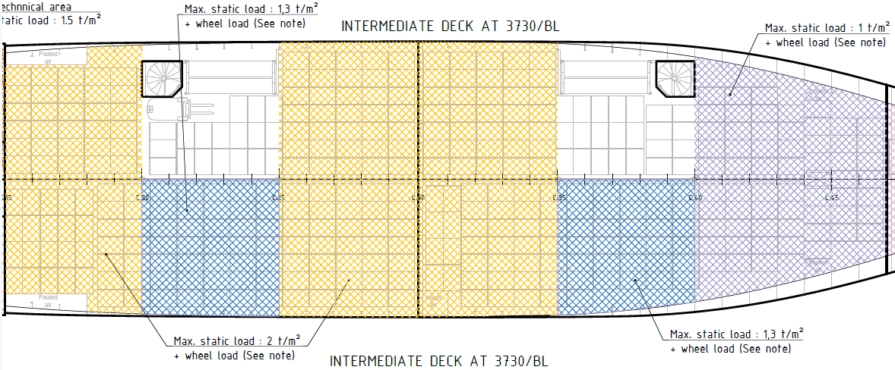
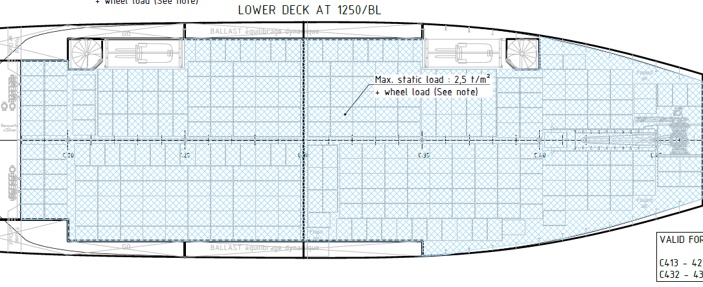
Palette EU pour ce cas, il n'y a pas eu de marge ajoutée aux palettes

 | PARTIE ARRIERE |  |  |  |  |  |  |  |  |  |  |  | PARTIE AVANT
 | bloc arrière |  |  |  | bloc milieu |  |  |  | bloc Avant |  |  |  | Ar |  |  |  | milieu |  |  |  | Avant
 | simple | kg/U | stack | kg/U stack | simple | kg/U | stack | kg/U stack | simple | kg/U | stack | kg/U stack | simple | kg/U | stack | kg/U stack | simple | kg/U | stack | kg/U stack | simple | kg/U | stack | kg/U stack
cale SUPERIEURE | 73 | m2 | 1 | t/m2 | 61 | m2 | 1 | t/m2 | 73 | m2 | 1 | t/m2 | 73 | m2 | 1 | t/m2 | 61 | m2 | 1 | t/m2 | 76 | m2 | 1 | t/m2
 | 69 | 1.1 | 129 | 0.4 | 39 | 1.6 | 60 | 0.6 | 69 | 3.3 | 129 | 0.4 | 68 | 1.1 | 112 | 0.4 | 40 | 1.5 | 74 | 0.5 | 72 | 1.1 | 108 | 0.4
cale INTERMEDIAIRE | 62 | m2 | 2 | t/m2 | 61 | m2 | 1.3 | t/m2 | 69 | m2 | 2 | t/m2 | 69 | m2 | 2 | t/m2 | 57 | m2 | 1.3 | t/m2 | 70 | m2 | 1 | t/m2
 | 58 | 2.1 | 108 | 0.7 | 39 | 2.0 | 60 | 0.8 | 69 | 2.0 | 129 | 0.7 | 68 | 2.0 | 128 | 0.7 | 42 | 1.8 | 84 | 0.6 | 56 | 1.3 | 106 | 0.4
INF | 20 | m2 | 2.5 | t/m2 | 56 | m2 | 2.5 | t/m2 | 68 | m2 | 2.5 | t/m2 | 66 | m2 | 2.5 | t/m2 | 59 | m2 | 2.5 | t/m2 | 64 | m2 | 2.5 | t/m2
 | 20 | 2.5 | 40 | 0.8 | 36 | 3.9 | 50 | 1.6 | 68 | 2.5 | 106 | 1.0 | 65 | 2.5 | 125 | 0.9 | 38 | 3.9 | 68 | 1.4 | 56 | 2.9 | 106 | 1.0

total cale sup AR | 177 |  |  | total cale superieure |  | 357 |  | total | 972
total cale sup AR stacké | 318
total cale sup AV | 180 |  |  | total cale superieure stack |  | 612
total cale sup AV stacké | 294
total cale int AR | 166 |  |  | total cale intermediaire |  | 332
total cale int AR stacké | 297
total cale int AV | 166 |  |  | total cale intermediaire stack |  | 615
total cale int AV stacké | 318 |  |  |  |  |  |  | total stack | 1722
total cale inf AR | 124 |  |  | total cale inferieure |  | 283
total cale inf AR stacké | 196
total cale inf AV | 159 |  |  | total cale inferieure stack |  | 495
total cale inf AV stacké | 299

